Orzamento Ingresos
 |  |  |  |  | Unidade de Análises e Programas

ORZAMENTO DE INGRESOS
PREVISIÓN INICIAIS
Fonte: Xerencia
 |  |  | 2019 | 2020
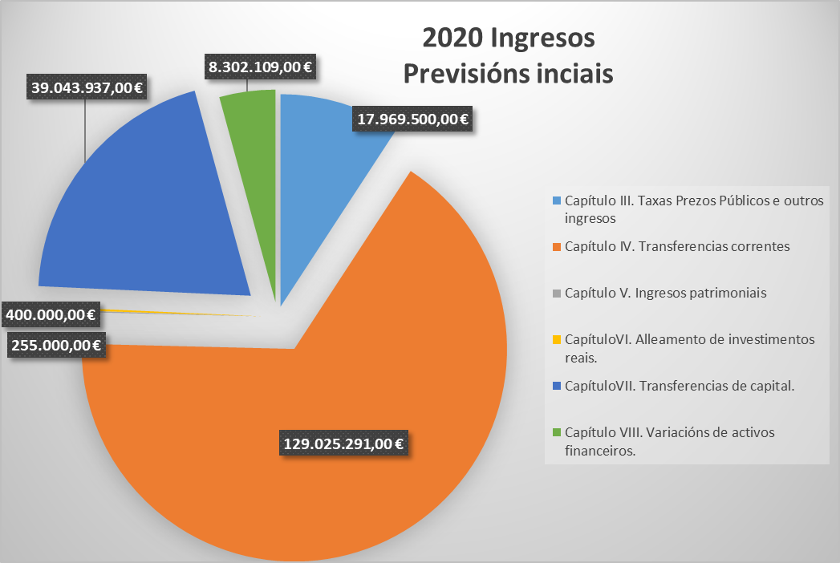
Capitulo III Taxas, prezos públicos e outros ingresos
31 |  | Prezos públicos | 15,725,000 € | 16,265,000 €
 | 310 | Dereitos de matrícula en cursos e seminarios | 120,000 € | 140,000 €
 | 311 | Cotas de instalacións deportivas e outros espazos | 285,000 € | 285,000 €
 | 313 | Dereitos de matrícula e servizos académicos | 15,300,000 € | 15,400,000 €
 | 319 | Outros prezos públicos | 20,000 € | 440,000 €
32 |  | Outros ingresos procedentes | 1,455,000 € | 1,300,000 €
 | 327 | Servizos prestados por actividades investigadoras | 450,000 € | 450,000 €
 | 328 | Dereitos de Custes indirectos | 1,005,000 € | 850,000 €
33 |  | Venda de bens | 4,500 € | 4,500 €
 | 330 | Venda de publicacións propias | 4,500 € | 4,500 €
39 |  | Outros ingresos | 400,000 € | 400,000 €
 | 399 | Ingresos diversos | 400,000 € | 400,000 €
Total Capitulo III |  |  | 17,584,500 € | 17,969,500 €
Capítulo IV Transferencias correntes
40 |  | Da Administración do Estado | 3,545,145 € | 3,100,000 €
 | 400 | Do MEC | 3,545,145 € | 3,100,000 €
41 |  | De Organismos Autónomos Administrativos | 1,440,882 € | 1,482,789 €
 | 410 | De Organismos Autónomos Administrativos | 1,440,882 € | 1,482,789 €
45 |  | Da Comunidade Autónoma | 118,893,110 € | 121,268,285 €
 | 450 | Da Xunta | 118,893,110 € | 121,268,285 €
 | 45000 | Financiamento Estrutural | 90,235,010 € | 84,226,000 €
 | 45001 | Financiamento por Resultados | 21,200,000 € | 32,717,210 €
 | 45003 | Prazas Vinculadas e Persoal de Investigación | 6,051,500 € | 3,500,000 €
2019 Ingresos Previsións iniciais
Capítulo III. Taxas Prezos Públicos e outros ingresos | 17584500
Capítulo IV. Transferencias correntes | 127117911
Capítulo V. Ingresos patrimoniais | 288000
CapítuloVI. Alleamento de investimentos reais. | 400000
CapítuloVII. Transferencias de capital. | 29496028
Capítulo VIII. Variacións de activos financeiros. | 7648650
 | 45009 | Outras Subvencións | 1,406,600 € | 825,076 €
46 |  | De corporacións locais | 304,000 € | 740,000 €
 | 460 | De Concellos | 70,000 € | 420,000 €
 | 461 | De deputacións | 234,000 € | 320,000 €
47 |  | De empresas privadas | 1,152,900 € | 1,097,900 €
 | 470 | De empresas privadas | 1,152,900 € | 1,097,900 €
48 |  | De familias e institucións sen animo de lucro | 85,000 € | 25,000 €
 | 481 | De familias e institucións sen animo de lucro | 85,000 € | 25,000 €
49 |  | Axudas do Exterior | 1,696,874 € | 1,135,071 €
 | 492 | Outras transferencias da Unión Europea | 1,696,874 € | 1,135,071 €
 | 499 | Outras transferencias correntes |  | 176,245 €
Total Capítulo IV |  |  | 127,117,911 € | 129,025,290 €
Capitulo V Ingresos Patrimoniais
52 |  | Xuros de depósitos | 60,000 € | 25,000 €
 | 520 | Xuros de contas bancarias | 60,000 € | 25,000 €
54 |  | Rendas de bens inmobles | 63,000 € | 65,000 €
 | 540 | Alugueiros de locais | 63,000 € | 65,000 €
55 |  | Produtos de concesións administrativas | 165,000 € | 165,000 €
 | 550 | Produtos de concesións administrativas | 165,000 € | 165,000 €
Total Capitulo V |  |  | 288,000 € | 255,000 €
Capitulo VI Alleamento de Investimentos Reais
61 |  | Doutros investimentos reais | 400,000.00 € | 400,000.00 €
 | 619 | Venda doutros investimentos reais | 400,000.00 € | 400,000.00 €
Total Capitulo VI |  |  | 400,000.00 € | 400,000.00 €
Capitulo VII Transferencias de Capital
70 |  | Da Administración do Estado | 13,173,628 € | 16,178,000 €
 | 700 | De Ministerios | 13,173,628 € | 16,178,000 €
75 |  | Da Comunidade Autónoma | 9,822,400 € | 16,865,937 €
 | 750 | Da Xunta | 9,822,400 € | 16,865,937 €
 | 75000 | Financiamento Estrutural | 1,650,000 € | 1,650,000 €
 | 75002 | Proxectos de Investigación | 6,050,000 € | 8,925,000 €
 | 75003 | Infraestrutura de Investigación | - €
 | 75009 | Outras Subvencións | 2,122,400 € | 6,290,937 €
77 |  | De empresas privadas | 6,000,000 € | 5,500,000 €
 | 771 | Contratos de investigación | 6,000,000 € | 5,500,000 €
78 |  | Doutros | 500,000 € | 500,000 €
 | 783 | Outros organismos e outros | 500,000 € | 500,000 €
Total Capitulo VII |  |  | 29,496,028 € | 39,043,937 €
Total Operacións Non Financeiras |  |  | 174,886,439 € | 186,693,727 €
Capitulo VIII Variación de Activos Financeiros
83 |  | Reintegro de prestamos concedidos fora do sector público | 120,000 € | 120,000 €
 | 831 | Reintegros de prestamos concedidos fora do sector publico a longo prazo | 120,000 € | 120,000 €
87 |  | Remanente de tesourería | 7,528,650 € | 8,182,109 €
 | 870 | Remanentes de tesourería | 7,528,650 € | 8,182,109 €
Total Capitulo VIII |  |  | 7,648,650 € | 8,302,109 €
Total Operacións Financeiras |  |  | 7,648,650 € | 8,302,109 €
TOTAL |  |  | 182,535,089 € | 194,995,836 €

Orzamento Gastos
 |  |  |  |  | Unidade de Análises e Programas

ORZAMENTO DE GASTOS
PREVISIÓN INICIAIS
Fonte: Xerencia

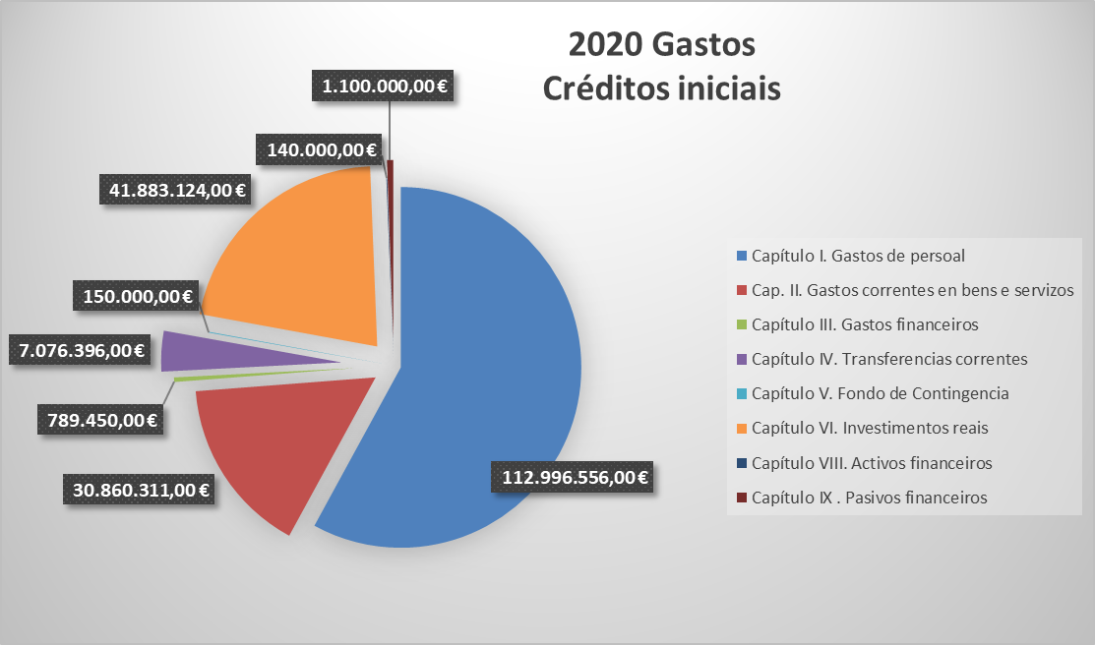
 |  |  | 2019 | 2020
Capítulo I. Gastos de persoal
10 |  | Altos cargos e delegados | 183,948.00 € | 204,818.00 €
 | 100 | Altos cargos | 183,948 € | 204,818 €
11 |  | Persoal eventual | 235,230 € | 245,000 €
 | 110 | Retribucións básicas | 235,230 € | 245,000 €
12 |  | Funcionarios | 57,703,539 € | 58,381,000 €
 | 120 | Retribucións básicas | 24,525,332 € | 23,681,000 €
 | 121 | Retribucións complementarias | 33,178,207 € | 34,700,000 €
13 |  | Laborais | 11,997,240 € | 12,895,770 €
 | 130 | Laborais fixos | 8,387,451 € | 8,695,770 €
 | 131 | Laborais eventuais | 3,609,789 € | 4,200,000 €
14 |  | Outro persoal | 21,520,455 € | 23,449,546 €
 | 140 | Persoal docente e contratado | 20,965,366 € | 23,050,659 €
 | 140.00 | Contratados docentes | 15,731,001 € | 17,446,006 €
 | 140.01 | Profesorado visitante |  | 70,190 €
 | 140.02 | Novas prazas e transformacións | 621,096 €
 | 140.05 | Lectores | 99,269 € | 99,797 €
 | 140.06 | Persoal investigador subvencionado â€“ convocatorias MEC | 1,800,000 € | 1,800,000 €
 | 140.08 | Persoal Investigador subvencionado â€“ convocatorias Xunta | 2,714,000 € | 2,600,000 €
 | 140.09 | Persoal convocatoria retención de talento |  | 1,034,666 €
 | 143 | Outro persoal | 555,089 € | 398,887 €
 | 143.01 | Persoal técnico financiado con subvención pública | 555,089 € | 398,887 €
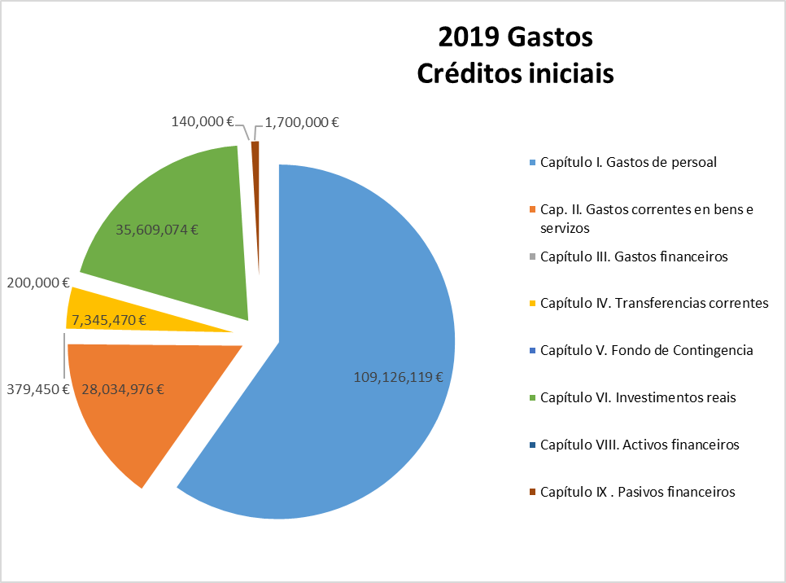
15 |  | Incentivos ao rendemento | 834,677 € | 856,800 €
 | 150 | Produtividade PAS | 834,677 € | 850,000 €
 | 151 | Gratificacións do funcionariado PAS | - € | 6,800 €
16 |  | Cotas prestación e gastos sociais a cargo do empregador | 16,651,030 € | 16,963,622 €
 | 160 | Cotas da Seguridade Social | 15,399,500 € | 15,688,342 €
 | 162 | Gastos sociais do persoal | 1,251,530 € | 1,275,280 €
 | 162.00 | Cursos de formación PAS | 336,530 € | 360,280 €
 | 162.04 | Plan de pensións | 235,000 € | 235,000 €
 | 162.99 | Outros gastos sociais | 680,000 € | 680,000 €
 |  | TOTAL CAPITULO 1 | 109,126,119 € | 112,996,556 €
Cap. II. Gastos correntes en bens e servizos
20 |  | Arrendamentos | 436,260 € | 1,089,960 €
 | 202 | Edficios e outras construccións | 116,310 € | 92,710 €
 | 205 | Arrendamentos de mobiliario e enseres | 2,000 € | 27,750 €
 | 206 | Arrendamentos de equipos para procesos de información | - €
 | 209 | LICENCIAS E CANONS | 317,950 € | 969,500 €
21 |  | Reparación e conservación | 3,637,422 € | 3,907,279 €
 | 212 | De edificios e outras construcións | 846,829 € | 1,343,034 €
 | 213 | De maquinaria, instalacións e ferramenta | 2,519,865 € | 2,142,217 €
 | 214 | De material de transporte | 58,000 € | 56,000 €
 | 215 | De mobiliario e equipamento | 212,728 € | 366,028 €
22 |  | Material, subministracións e outros | 22,673,214 € | 24,163,361 €
 | 220 | Material de oficina | 433,154 € | 396,427 €
 | 221 | Subministracións | 5,614,816 € | 5,318,647 €
 | 221.01 | De servizos administrativos | 4,531,371 € | 4,388,819 €
 | 221.02 | De docencia | 458,445 € | 454,828 €
 | 221.23 | Medios bibliográficos dixitais | 625,000 € | 475,000 €
 | 222 | Comunicacións | 542,138 € | 529,171 €
 | 223 | Transportes | 167,339 € | 136,579 €
 | 224 | Primas de seguros | 320,500 € | 320,500 €
 | 225 | Tributos | 526,110 € | 889,110 €
 | 226 | Gastos diversos | 6,090,122 € | 5,862,194 €
 | 226.01 | Atencións protocolarias | 195,632 € | 197,399 €
 | 226.02 | Publicidade e propaganda | 318,824 € | 275,602 €
 | 226.03 | Xurídico-contencioso | 90,000 € | 60,000 €
 | 226.06 | Cursos, conferencias e seminarios | 2,273,527 € | 1,887,046 €
 | 226.09 | Cotas de organismos | 137,050 € | 137,988 €
 | 226.99 | Outros gastos | 3,075,089 € | 3,304,159 €
 | 227 | Traballos realizados por outras empresas | 8,979,035 € | 10,710,733 €
 | 227.00 | Limpeza e aseo | 4,393,000 € | 5,357,350 €
 | 227.01 | Seguridade | 845,000 € | 831,475 €
 | 227.06 | Estudos e traballos técnicos | 1,264,482 € | 983,700 €
 | 227.99 | Outros | 2,476,553 € | 3,538,208 €
23 |  | Indemnización por razón de servizos | 1,260,080 € | 1,674,711 €
 | 230 | Axudas de custo e locomoción | 741,251 € | 1,078,609 €
 | 233 | Outras indemnizacións | 518,829 € | 596,102 €
 | 233* | Outras indemnizacións | 514,829 € | 592,102 €
 | 233.04 | Xunta de persoal funcionario PDI | 1,000 € | 1,000 €
 | 233.05 | Xunta de persoal funcionario PAS | 1,000 € | 1,000 €
 | 233.06 | Comité PAS laboral | 1,000 € | 1,000 €
 | 233.07 | Comité PDI laboral | 1,000 € | 1,000 €
24 |  | Publicacións | 28,000 € | 25,000 €
 | 240 | Edicións e publicacións | 28,000 € | 25,000 €
 |  | TOTAL CAPITULO 2 | 28,034,976 € | 30,860,311 €
Capítulo III. Gastos financeiros
31 |  | De prestamos en moeda nacional | 60,000 € | 50,000 €
 | 310 | Intereses | 60,000 € | 50,000 €
35 |  | Xuros de demora e outros gastos financeiros | 319,450 € | 739,450 €
 | 352 | Xuros de demora | 119,450 € | 669,450 €
 | 359 | Outros gastos financeiros | 200,000 € | 70,000 €
 |  | TOTAL CAPITULO 3 | 379,450 € | 789,450 €
Capítulo IV. Transferencias correntes
44 |  | A socied. mercant.est.entid.sen fin de lucro etc. | 2,418,000 € | 2,348,000 €
 | 444 | Convenios entidades públicas | 2,418,000 € | 2,348,000 €
47 |  | A empresas privadas | 310,000 € | 290,000 €
 | 470 | Convenios entidades privadas | 310,000 € | 290,000 €
48 |  | Familias e institucións sen fins de lucro | 4,617,470 € | 4,438,396 €
 | 481 | Bolsas formación investigadores e profesorado | 665,000 € | 630,000 €
 | 481.01 | Bolsas de viaxe | 15,000 € | 20,000 €
 | 481.02 | Bolsas para estadías | 50,000 € | 60,000 €
 | 481.03 | Bolsas estadías FPI | 600,000 € | 550,000 €
 | 482 | Bolsas estudantes | 3,664,470 € | 3,578,796 €
 | 482.01 | Bolsas Comedor | 280,000 € | 280,000 €
 | 482.02 | Bolsas máster |  | 50,000 €
 | 482.03 | Bolsas circunstancias económicas especiais |  | 90,000 €
 | 482.06 | Bolsas integración discapacitados | 18,000 € | 22,760 €
 | 482.10 | Bolsas para mobilidade | 1,693,520 € | 1,723,486 €
 | 482.11 | Bolsas colaboradores/as | 1,162,650 € | 1,053,750 €
 | 482.12 | Bolsas excelencia académica | 46,000 € | 82,000 €
 | 482.15 | Bolsas de residencias | 85,000 € | 138,400 €
 | 482.99 | Outras | 164,300 € | 138,400 €
 | 484 | Outras subvencións e transferencias | 288,000 € | 229,600 €
 | 484.01 | Subvención asociación alumnado | 10,000 €
 | 484.03 | Subvención fundacións | 155,300 € | 137,800 €
 | 484.99 | Outras | 122,700 € | 91,800 €
49 |  | O exterior | - €
 | 492 | Bolsas de intercambio | - €
 | 499 | Transferencias e Subvencions o exterior | - €
 |  | TOTAL CAPITULO 4 | 7,345,470 € | 7,076,396 €
Capítulo V. Fondo de Contingencia
50 |  | Fondo de Contingencia | 200,000 € | 150,000 €
 | 500 | Fondo de Contingencia | 200,000 € | 150,000 €
 |  | TOTAL CAPITULO 5 | 200,000 € | 150,000 €
Capítulo VI. Investimentos reais
62 |  | Investimento asoc. funcionamento servizos | 11,764,474 € | 16,142,792 €
 | 622 | Edificios e outras construcións | 1,664,000 € | 3,662,986 €
 | 623 | Maquinaria, instalacións e ferramentas | 18,000 € | 15,000 €
 | 625 | Mobiliario e equipamento | 8,919,974 € | 11,302,306 €
 | 626 | Equipamento docente dos laboratorios | 800,000 € | 800,000 €
 | 628 | OIM Biblioteca | 362,500 € | 362,500 €
64 |  | Gastos de investimento de carácter inmaterial | 23,844,600 € | 25,740,332 €
 | 641 | Axuda xeral á investigación | 2,146,600 € | 1,596,600 €
 | 641.01 | Gastos de investigación dos departamentos | - €
 | 641.02 | Axudas propias a investigacion e a transferencia | 2,086,600 € | 1,556,600 €
 | 641.05 | Reunións científicas | 60,000 € | 40,000 €
 | 644 | Proxectos de investigación MEC | 600,000 € | 3,100,000 €
 | 645 | Proxectos de investigación XUNTA | 7,432,900 € | 9,090,970 €
 | 646 | Proxectos de investigación cofinanciados | 6,942,900 € | 5,850,000 €
 | 647 | Proxectos de investigación outros organismos | 573,000 € | 573,000 €
 | 648 | Contratos de investigación | 6,000,000 € | 5,500,000 €
 | 649 | Contratos programa grupos de investigación | 6,000,000 € | 29,762 €
 |  | TOTAL CAPITULO 6 | 35,609,074 € | 41,883,124 €
Capítulo VIII. Activos financeiros
83 |  | Concesión de préstamos fóra do sector público | 120,000 € | 120,000 €
 | 831 | Préstamos a longo prazo | 120,000 € | 12,000 €
86 |  | Adquisicion de accions e participacions fora do sector público | 20,000 € | 20,000 €
 | 860 | De empresas nacionaios ou da Union Europea | 20,000 € | 20,000 €
 |  | TOTAL CAPITULO 8 | 140,000 € | 140,000 €
Capítulo IX . Pasivos financeiros
91 |  | Devolución de préstamos recibidos | 1,700,000 € | 1,100,000 €
 | 911 | Devolución de préstamos longo prazo sector público | 1,700,000 € | 1,100,000 €
 |  | TOTAL CAPITULO 9 | 1,700,000 € | 1,100,000 €
 |  | TOTAL CRÉDITOS | 182,535,089 € | 194,995,837 €

